ANEXO 3
 | ANEXO NO. 3 - FORMULARIO DE PROPUESTA ECONÓMICA
 | Al momento de presentar la propuesta tenga en cuenta: 1. Utilizar papel membrete 2. No se aceptan propuestas parciales, es decir, los proponentes deberán ofertar la totalidad de los ítems requeridos. 3. El proponente deberá indicar si los productos ofertados se encuentran exentos de IVA, en caso contrario, deberán indicar el porcentaje de IVA que será cargado a la oferta presentada. 4. La ESU deducirá de la cuenta de cobro o factura, las retenciones que por ley, ordenanza o acuerdo haya lugar. 5. Los elementos cotizados deben ser entregados en la Ciudad de Medellín. 6. No se aceptan propuestas económicas que excedan el presupuesto total antes de IVA calculado por la ESU para el presente proceso de contratación, es decir, $320.588.000 Diligencie solamente las casillas sombreadas en VERDE
 | PRIMER NIVEL
 | SUBSECRETARIA
 | REFERENCIA | DESCRIPCION | CANTIDAD | VALOR UNITARIO (ANTES DE IVA) | SUBTOTAL (ANTES DE IVA)
 | 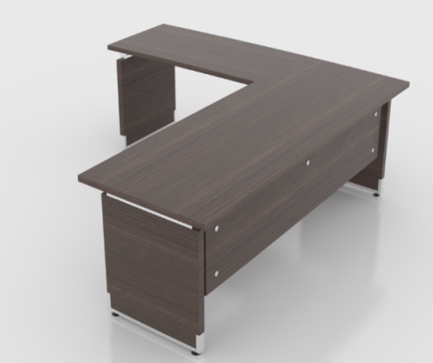 | Puesto de Trabajo 1.80x1.35 | 1 |  | $-
 |  | En Aglomerado de 30mm
 |  | Enchapado en Formica F - 8, incluye rchivador y Mesa de Reuniones
 |  | Pedestales Entamborados
 |  | Archivador Movil
 |  | Mesa Reuniones D=.90, En Aglomerado de 30mm
 |  | Enchapado en Formica F - 8, Retorno 1.20x60

 | SALA REUNIONES DESPACHO
 | REFERENCIA | DESCRIPCION | CANTIDAD | VALOR UNITARIO (ANTES DE IVA) | SUBTOTAL (ANTES DE IVA)
 | 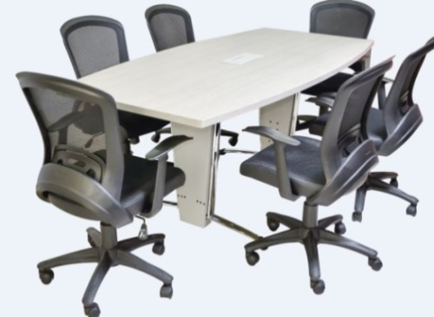 | Mesa de 1.20x3.00 | 1 |  | $-
 |  | en Aglomerado
 |  | Enchapado en Formica F - 8
 |  | Con Power Dock (caja para tomas)
 |  | Pedestal Tubo Eliptico 1.9 Calibre 18 y 16 Cromado
 |  | Lamina de Acero Coll Rolled Calibre 22

 | MODULO DE RECEPCION - 2 PUESTOS
 | REFERENCIA | DESCRIPCION | CANTIDAD | VALOR UNITARIO (ANTES DE IVA) | SUBTOTAL (ANTES DE IVA)
 | 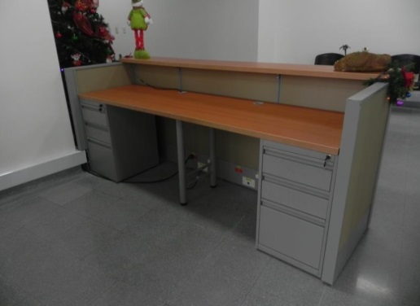 | Modulo de 2.40x1.50 | 1 |  | $-
 |  | Incluye Archivador (2)
 |  | Estructura Metalica en Lamina de Acero Coll Rolled Calibre 20
 |  | Baldosas Enchapadas en Formica
 |  | Superficie de Trabajo en Aglomerado de 30 mm
 |  | Enchapado en Fomica F - 8

 | SALA DE ESPERA
 | REFERENCIA | DESCRIPCION | CANTIDAD | VALOR UNITARIO (ANTES DE IVA) | SUBTOTAL (ANTES DE IVA)
 | 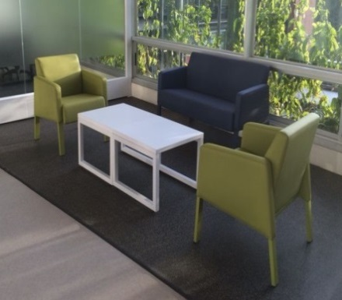 | Incluye 2 Sofas de 2 Puestos y Mesa Auxiliar | 2 |  | $-
 |  | Medidas del Sofa:
 |  | Ancho: 1.24
 |  | Profundiad: .67
 |  | Alto: .80
 |  | Estructura Interna en Madera y Espuma Densidad 60, Tapizado en Tela Vinilica
 |  | Mesa Auxiliar: 90x60, Superficie en Aglomerado de 19mm y Enchapado en formica F - 8
 |  | Estructura Metalica
 | LIDER DE PROGRAMACION
 | REFERENCIA | DESCRIPCION | CANTIDAD | VALOR UNITARIO (ANTES DE IVA) | SUBTOTAL (ANTES DE IVA)
 | 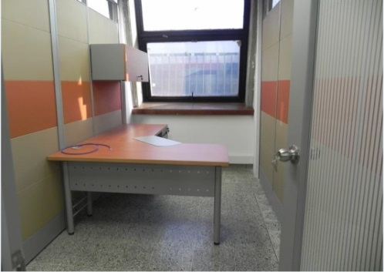 | Puesto de Trabajo 1.80x1.35 | 4 |  | $-
 |  | Incluye Archivador
 |  | Retorno 1.20x60
 |  | Pedestales Cilindricos
 |  | El archivador es de Piso 2x1, un Cajon para Archivo, 2 Cajones Pequeños
 |  | Medidas: Frente: 40, Fondo: 56, Altura: .68
 |  | No Incluye Gabinete Superior
 |  | El puesto tiene pasacables y faldon en lamina perforada
 | PLANEACION Y FINANCIERA
 | REFERENCIA | DESCRIPCION | CANTIDAD | VALOR UNITARIO (ANTES DE IVA) | SUBTOTAL (ANTES DE IVA)
 | 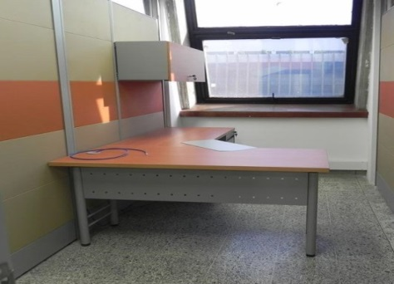 | Puesto de Trabajo 1.50x1.35 | 8 |  | $-
 |  | Incluye Archivador
 |  | Retorno 75x60
 |  | Pedestales Cilindricos
 |  | El archivador es de Piso 2x1, un Cajon para Archivo, 2 Cajones Pequeños
 |  | Medidas: Frente: 40, Fondo: 56, Altura: .68
 |  | No Incluye Gabinete Superior
 |  | El Puesto tiene Pasacables y Faldon en Lamina Perforada
 | SISTEMAS
 | REFERENCIA | DESCRIPCION | CANTIDAD | VALOR UNITARIO (ANTES DE IVA) | SUBTOTAL (ANTES DE IVA)
 |  | Puesto de Trabajo 1.50x1.35 | 4 |  | $-
 |  | Incluye Archivador
 |  | Retorno 75x60
 |  | Pedestales Cilindricos
 |  | El archivador es de Piso 2x1, un Cajon para Archivo, 2 Cajones Pequeños
 |  | Medidas: Frente: 40, Fondo: 56, Altura: .68
 |  | No Incluye Gabinete Superior
 |  | El Puesto tiene Pasacables y Faldon en Lamina Perforada
 |  | Estanteria para Bodega de 90.5x30 | 4 |  | $-
 |  | Angulos calibre 14, Con Entrepaños (7) calibre 22
 |  | Pintura electrostatica
 | COMUNICACIONES
 | REFERENCIA | DESCRIPCION | CANTIDAD | VALOR UNITARIO (ANTES DE IVA) | SUBTOTAL (ANTES DE IVA)
 |  | Puesto de Trabajo 1.50x1.35 | 3 |  | $-
 |  | Incluye Archivador
 |  | Retorno 75x60
 |  | Pedestales Cilindricos
 |  | El archivador es de Piso 2x1, un Cajon para Archivo, 2 Cajones Pequeños
 |  | Medidas: Frente: 40, Fondo: 56, Altura: .68
 |  | No Incluye Gabinete Superior
 |  | El Puesto tiene Pasacables y Faldon en Lamina Perforada
 | PROYECTOS ESPECIALES
 | REFERENCIA | DESCRIPCION | CANTIDAD | VALOR UNITARIO (ANTES DE IVA) | SUBTOTAL (ANTES DE IVA)
 |  | Puesto de Trabajo 1.50x1.35 | 3 |  | $-
 |  | Incluye Archivador
 |  | Retorno 75x60
 |  | Pedestales Cilindricos
 |  | El archivador es de Piso 2x1, un Cajon para Archivo, 2 Cajones Pequeños
 |  | Medidas: Frente: 40, Fondo: 56, Altura: .68
 |  | No Incluye Gabinete Superior
 |  | El Puesto tiene Pasacables y Faldon en Lamina Perforada
 | OFERTAS
 | REFERENCIA | DESCRIPCION | CANTIDAD | VALOR UNITARIO (ANTES DE IVA) | SUBTOTAL (ANTES DE IVA)
 | 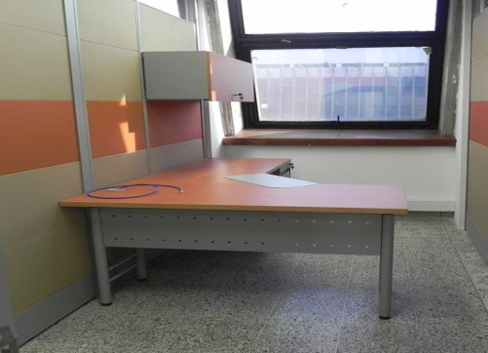 | Puesto de Trabajo 1.50x1.35 | 5 |  | $-
 |  | Incluye Archivador
 |  | Retorno 75x60
 |  | Pedestales Cilindricos
 |  | El archivador es de Piso 2x1, un Cajon para Archivo, 2 Cajones Pequeños
 |  | Medidas: Frente: 40, Fondo: 56, Altura: .68
 |  | No Incluye Gabinete Superior
 |  | El Puesto tiene Pasacables y Faldon en Lamina Perforada
 | FACTURACION
 | REFERENCIA | DESCRIPCION | CANTIDAD | VALOR UNITARIO (ANTES DE IVA) | SUBTOTAL (ANTES DE IVA)
 |  | Puesto de Trabajo 1.50x1.35 | 1 |  | $-
 |  | Incluye Archivador
 |  | Retorno 75x60
 |  | Pedestales Cilindricos
 |  | El archivador es de Piso 2x1, un Cajon para Archivo, 2 Cajones Pequeños
 |  | Medidas: Frente: 40, Fondo: 56, Altura: .68
 |  | No Incluye Gabinete Superior
 |  | El Puesto tiene Pasacables y Faldon en Lamina Perforada
 | MENSAJERIA
 | REFERENCIA | DESCRIPCION | CANTIDAD | VALOR UNITARIO (ANTES DE IVA) | SUBTOTAL (ANTES DE IVA)
 | 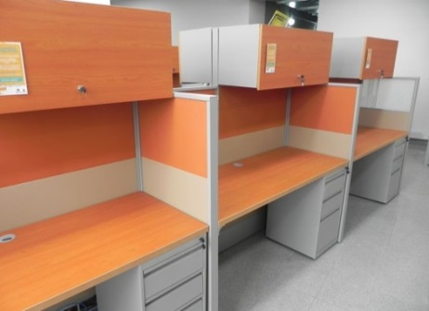 | Puesto de Trabajo de 1.35x60 | 1 |  | $-
 |  | En Aglomerado de 30mm
 |  | Enchapado en Formica F - 8
 |  | Pedestales Cilindricos
 |  | No Incluye Paneles Laterales
 |  | No Incluye Gabinete Superior
 |  | El archivador es de Piso 2x1, un Cajon para Archivo, 2 Cajones Pequeños
 |  | Medidas: Frente: 40, Fondo: 56, Altura: .68
 | AUXILIAR ADMINISTRATIVA
 | REFERENCIA | DESCRIPCION | CANTIDAD | VALOR UNITARIO (ANTES DE IVA) | SUBTOTAL (ANTES DE IVA)
 |  | Puesto de Trabajo 1.50x1.35 | 2 |  | $-
 |  | Incluye Archivador
 |  | Retorno 75x60
 |  | Pedestales Cilindricos
 |  | El archivador es de Piso 2x1, un Cajon para Archivo, 2 Cajones Pequeños
 |  | Medidas: Frente: 40, Fondo: 56, Altura: .68
 |  | No Incluye Gabinete Superior
 |  | El Puesto tiene Pasacables y Faldon en Lamina Perforada
 | JURIDICA
 | REFERENCIA | DESCRIPCION | CANTIDAD | VALOR UNITARIO (ANTES DE IVA) | SUBTOTAL (ANTES DE IVA)
 | 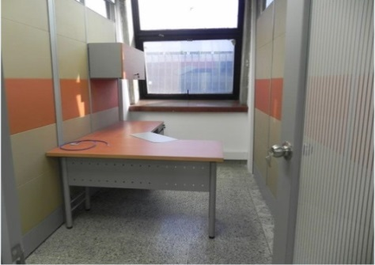 | Puesto de Trabajo 1.80x1.35 | 1 |  | $-
 |  | Incluye Archivador
 |  | Retorno 1.20x60
 |  | Pedestales Cilindricos
 |  | El Archivador es de Piso 2x1, un Cajon para Archivo, 2 Cajones Pequeños
 |  | Medidas: Frente: 40, Fondo: 56, Altura: .68
 |  | No Incluye Gabinete Superior
 |  | El Puesto tiene Pasacables y Faldon en Lamina Perforada
 | JURIDICA ABOGADOS
 | REFERENCIA | DESCRIPCION | CANTIDAD | VALOR UNITARIO (ANTES DE IVA) | SUBTOTAL (ANTES DE IVA)
 |  | Puesto de Trabajo 1.50x1.35 | 9 |  | $-
 |  | Incluye Archivador
 |  | Retorno 75x60
 |  | Pedestales Cilindricos
 |  | El archivador es de Piso 2x1, un Cajon para Archivo, 2 Cajones Pequeños
 |  | Medidas: Frente: 40, Fondo: 56, Altura: .68
 |  | No Incluye Gabinete Superior
 |  | El Puesto tiene Pasacables y Faldon en Lamina Perforada
 | SALA DE ESPERA
 | REFERENCIA | DESCRIPCION | CANTIDAD | VALOR UNITARIO (ANTES DE IVA) | SUBTOTAL (ANTES DE IVA)
 |  | Sofa de 2 Puestos | 1 |  | $-
 |  | Medidas del Sofa:
 |  | Ancho: 1.24
 |  | Profundiad: .67
 |  | Alto: .80
 |  | Estructura Interna en Madera y Espuma Densidad 60, Tapizado en Tela Vinilica

 | PUBLICIDA EXTERNA VISUAL
 | REFERENCIA | DESCRIPCION | CANTIDAD | VALOR UNITARIO (ANTES DE IVA) | SUBTOTAL (ANTES DE IVA)
 |  | Puesto de Trabajo 1.80x1.35 | 1 |  | $-
 |  | Incluye Archivador
 |  | Retorno 1.20x60
 |  | Pedestales Cilindricos
 |  | El Archivador es de Piso 2x1, un Cajon para Archivo, 2 Cajones Pequeños
 |  | Medidas: Frente: 40, Fondo: 56, Altura: .68
 |  | No Incluye Gabinete Superior
 |  | El Puesto tiene Pasacables y Faldon en Lamina Perforada
 | PUBLICIDA EXTERNA VISUAL PUESTO DE TRABAJO
 | REFERENCIA | DESCRIPCION | CANTIDAD | VALOR UNITARIO (ANTES DE IVA) | SUBTOTAL (ANTES DE IVA)
 |  | Puesto de Trabajo 1.50x1.35 | 18 |  | $-
 |  | Incluye Archivador
 |  | Retorno 75x60
 |  | Pedestales Cilindricos
 |  | El archivador es de Piso 2x1, un Cajon para Archivo, 2 Cajones Pequeños
 |  | Medidas: Frente: 40, Fondo: 56, Altura: .68
 |  | No Incluye Gabinete Superior
 |  | El Puesto tiene Pasacables y Faldon en Lamina Perforada
 | AREA DE CARNETIZACION
 | REFERENCIA | DESCRIPCION | CANTIDAD | VALOR UNITARIO (ANTES DE IVA) | SUBTOTAL (ANTES DE IVA)
 |  | Puesto de Trabajo 1.50x1.35 | 1 |  | $-
 |  | Incluye Archivador
 |  | Retorno 75x60
 |  | Pedestales Cilindricos
 |  | El archivador es de Piso 2x1, un Cajon para Archivo, 2 Cajones Pequeños
 |  | Medidas: Frente: 40, Fondo: 56, Altura: .68
 |  | No Incluye Gabinete Superior
 |  | El Puesto tiene Pasacables y Faldon en Lamina Perforada
 | TAQUILLA ATENCION PUBLICO
 | REFERENCIA | DESCRIPCION | CANTIDAD | VALOR UNITARIO (ANTES DE IVA) | SUBTOTAL (ANTES DE IVA)
 | 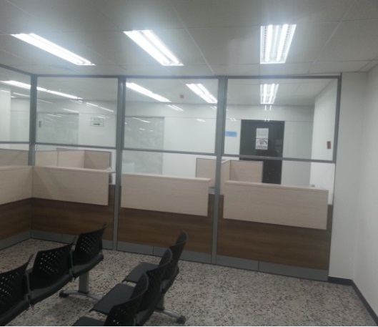 | Puesto de Trabajo de 1.35x60 | 8 |  | $-
 |  | En Aglomerado de 30mm Enchapado en Formica F - 8
 |  | El archivador es de Piso 2x1, un Cajon para Archivo, 2 Cajones Pequeños
 |  | Medidas: Frente: 40, Fondo: 56, Altura: .68
 |  | Con Pasacables
 |  | Retorno 90x60
 |  | Paneles Taquilla de 90x2.00 (Altura) y de 60x2.00
 |  | Estructura Metalica en Lamina de Acero Coll Rolled
 |  | Baldosas Enchapadas en Tela Vinilica
 |  | Baldosa Superior en Vidrio Claro
 |  | Superficie Taquilla en Aglomerado de 25mm, Enchapado en Formica F - 8
 | MEDELLIN DIGITAL
 | REFERENCIA | DESCRIPCION | CANTIDAD | VALOR UNITARIO (ANTES DE IVA) | SUBTOTAL (ANTES DE IVA)
 | 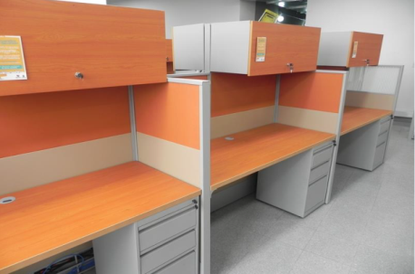 | Puesto de Trabajo de 1.35x60 | 1 |  | $-
 |  | En aglomerado de 30mm
 |  | Enchapado en formica F - 8
 |  | Pedestales Cilindricos
 |  | No Incluye Paneles Laterales
 |  | No Incluye Gabinete Superior
 |  | El Archivador es de Piso 2x1, un Cajon para Archivo, 2 Cajones Pequeños
 |  | Medidas: Frente: 40, Fondo: 56, Altura: .68
 | RECEPCION
 | REFERENCIA | DESCRIPCION | CANTIDAD | VALOR UNITARIO (ANTES DE IVA) | SUBTOTAL (ANTES DE IVA)
 | 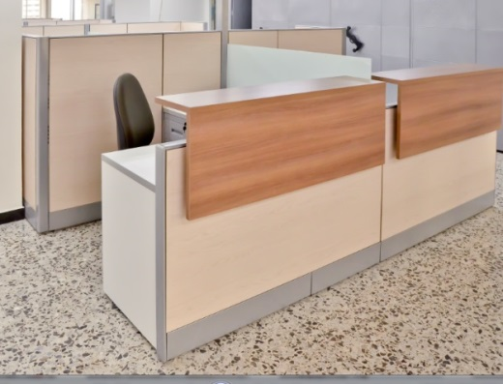 | Modulo Recepcion de 1.80x1.50 | 1 |  | $-
 |  | Conformada por Paneles de 90x60 Altura .90
 |  | Estructura Metalica, Pintura Electrostatica
 |  | Baldosas en Lamina y Tela Vinilica
 |  | Con Superficie Mostrador Enchapada en Fomica F- 8
 |  | Incluye Archivador
 |  | Incluye Pasacables
 |  | Retorno 1.20x60
 |  | El Archivador es de Piso 2x1, un Cajon para Archivo, 2 Cajones Pequeños
 |  | Medidas: Frente: 40, Fondo: 56, Altura: .68
 | PANELERIA
 | DESCRIPCION
 | Panel h=200, Estructura Metalica, Mixto - Vidrio y Tela Vinilica, Espesor 5cm
 | Panle h=130, Estructura Metalica, Mixto - Vidrio y Tela Vinilica, Espesor 5cm

 | PANELES h=200
 | REFERENCIA | DESCRIPCION | CANTIDAD | VALOR UNITARIO (ANTES DE IVA) | SUBTOTAL (ANTES DE IVA)
 | 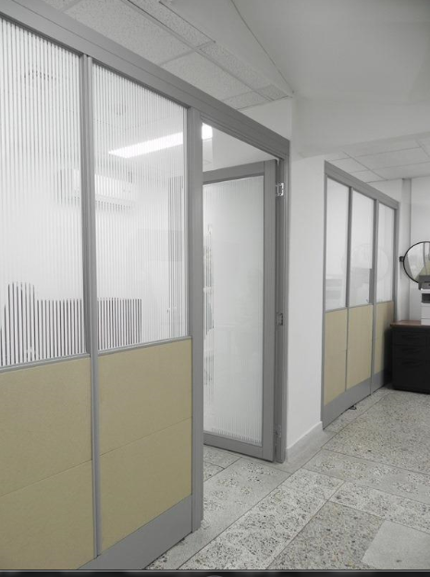 | 90x200 | 18 |  | $-
 |  | 60x200 | 12 |  | $-
 | PANELES h=130
 | REFERENCIA | DESCRIPCION | CANTIDAD | VALOR UNITARIO (ANTES DE IVA) | SUBTOTAL (ANTES DE IVA)
 |  | 90x130 | 112 |  | $-
 |  | 60x130 | 80 |  | $-

 | SOTANO
 | LOCKER - VIGILANTE
 | REFERENCIA | DESCRIPCION | CANTIDAD | VALOR UNITARIO (ANTES DE IVA) | SUBTOTAL (ANTES DE IVA)
 | 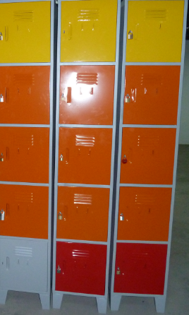 | LK - 15 | 6 |  | $-
 |  | Locker de 5 Compartimientos
 |  | Fabricado en Lamina de Acero Coll Roled Calibre 22
 |  | Pintura Electrostatica
 |  | Medidas: Frente .36, Fondo: .38, Altura: 2.10
 |  | Incluye Porta Candado
 |  | No tiene Entrepaños

 | MANTENIMIENTO
 | REFERENCIA | DESCRIPCION | CANTIDAD | VALOR UNITARIO (ANTES DE IVA) | SUBTOTAL (ANTES DE IVA)
 |  | Puesto de Trabajo de 1.35x60 | 4 |  | $-
 |  | En Aglomerado de 30mm
 |  | Enchapado en Formica F - 8
 |  | Pedestales Cilindricos
 |  | No incluye Paneles Laterales
 |  | No incluye Gabinete Superior
 |  | El Archivador es de Piso 2x1, un Cajon para Archivo, 2 Cajones Pequeños
 |  | Medidas: Frente: 40, Fondo: 56, Altura: .68

 | CONSERVACION Y RECUPERACION DE ARCHIVO
 | REFERENCIA | DESCRIPCION | CANTIDAD | VALOR UNITARIO (ANTES DE IVA) | SUBTOTAL (ANTES DE IVA)
 |  | Puesto de Trabajo 1.50x1.35 | 14 |  | $-
 |  | Incluye Archivador
 |  | Retorno 75x60
 |  | Pedestales Cilindricos
 |  | El archivador es de Piso 2x1, un Cajon para Archivo, 2 Cajones Pequeños
 |  | Medidas: Frente: 40, Fondo: 56, Altura: .68
 |  | No Incluye Gabinete Superior
 |  | El Puesto tiene Pasacables y Faldon en Lamina Perforada

 | LA SOCIAL
 | REFERENCIA | DESCRIPCION | CANTIDAD | VALOR UNITARIO (ANTES DE IVA) | SUBTOTAL (ANTES DE IVA)
 |  | Puesto de Trabajo 1.50x1.35 | 32 |  | $-
 |  | Incluye Archivador
 |  | Retorno 75x60
 |  | Pedestales Cilindricos
 |  | El archivador es de Piso 2x1, un Cajon para Archivo, 2 Cajones Pequeños
 |  | Medidas: Frente: 40, Fondo: 56, Altura: .68
 |  | No Incluye Gabinete Superior El Puesto tiene Pasacables y Faldon en Lamina Perforada

 | LIDER DE PROYECTO
 | REFERENCIA | DESCRIPCION | CANTIDAD | VALOR UNITARIO (ANTES DE IVA) | SUBTOTAL (ANTES DE IVA)
 | 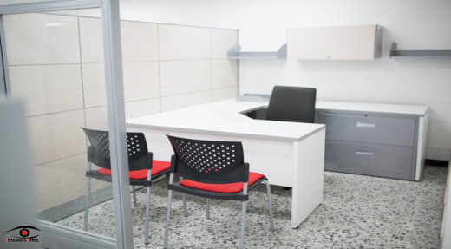 | Puesto de Trabajo 1.50x1.50 | 1 |  | $-
 |  | Incluye Archivador
 |  | Retorno 90x60
 |  | Pedestales Cilindricos
 |  | El Archivador es de Piso 2x1, un Cajon para Archivo, 2 Cajones Pequeños
 |  | Medidas: Frente: 40, Fondo: 56, Altura: .68
 |  | El Puesto tiene Pasacables y Faldon en Lamina Perforada

 | LIDER DE PROYECTO AUXILIAR
 | REFERENCIA | DESCRIPCION | CANTIDAD | VALOR UNITARIO (ANTES DE IVA) | SUBTOTAL (ANTES DE IVA)
 |  | Puesto de Trabajo 1.50x1.35 | 1 |  | $-
 |  | Incluye Archivador
 |  | Retorno 75x60
 |  | Pedestales Cilindricos
 |  | El archivador es de Piso 2x1, un Cajon para Archivo, 2 Cajones Pequeños
 |  | Medidas: Frente: 40, Fondo: 56, Altura: .68
 |  | No Incluye Gabinete Superior
 |  | El Puesto tiene Pasacables y Faldon en Lamina Perforada

 | RADIO - MONITOREO - SEGURIDAD
 | REFERENCIA | DESCRIPCION | CANTIDAD | VALOR UNITARIO (ANTES DE IVA) | SUBTOTAL (ANTES DE IVA)
 |  | Puesto de Trabajo de 1.35x60 | 1 |  | $-
 |  | En Aglomerado de 30mm
 |  | Enchapado en Formica F - 8
 |  | Pedestales Cilindricos
 |  | No incluye Paneles Laterales
 |  | No incluye Gabinete Superior
 |  | El Archivador es de Piso 2x1, un Cajon para Archivo, 2 Cajones Pequeños
 |  | Medidas: Frente: 40, Fondo: 56, Altura: .68

 | OPERATIVA
 | REFERENCIA | DESCRIPCION | CANTIDAD | VALOR UNITARIO (ANTES DE IVA) | SUBTOTAL (ANTES DE IVA)
 |  | Puesto de Trabajo de 1.35x60 | 17 |  | $-
 |  | En Aglomerado de 30mm
 |  | Enchapado en Formica F - 8
 |  | Pedestales Cilindricos
 |  | No incluye Paneles Laterales
 |  | No incluye Gabinete Superior
 |  | El Archivador es de Piso 2x1, un Cajon para Archivo, 2 Cajones Pequeños
 |  | Medidas: Frente: 40, Fondo: 56, Altura: .68

 | LIDER OPERATIVAS
 | REFERENCIA | DESCRIPCION | CANTIDAD | VALOR UNITARIO (ANTES DE IVA) | SUBTOTAL (ANTES DE IVA)
 |  | Puesto de Trabajo 1.50x1.50 | 2 |  | $-
 |  | Incluye Archivador
 |  | Retorno 90x60
 |  | Pedestales Cilindricos
 |  | El Archivador es de Piso 2x1, un Cajon para Archivo, 2 Cajones Pequeños
 |  | Medidas: Frente: 40, Fondo: 56, Altura: .68
 |  | El Puesto tiene Pasacables y Faldon en Lamina Perforada

 | REGULACION
 | REFERENCIA | DESCRIPCION | CANTIDAD | VALOR UNITARIO (ANTES DE IVA) | SUBTOTAL (ANTES DE IVA)
 |  | Puesto de Trabajo de 1.35x60 | 36 |  | $-
 |  | En Aglomerado de 30mm
 |  | Enchapado en Formica F - 8
 |  | Pedestales Cilindricos
 |  | No incluye Paneles Laterales
 |  | No incluye Gabinete Superior
 |  | El Archivador es de Piso 2x1, un Cajon para Archivo, 2 Cajones Pequeños
 |  | Medidas: Frente: 40, Fondo: 56, Altura: .68

 | LIDER REGULACION
 | REFERENCIA | DESCRIPCION | CANTIDAD | VALOR UNITARIO (ANTES DE IVA) | SUBTOTAL (ANTES DE IVA)
 |  | Puesto de Trabajo 1.80x1.35 | 1 |  | $-
 |  | Incluye Archivador
 |  | Retorno 1.20x60
 |  | Pedestales Cilindricos
 |  | El Archivador es de Piso 2x1, un Cajon para Archivo, 2 Cajones Pequeños
 |  | Medidas: Frente: 40, Fondo: 56, Altura: .68
 |  | No incluye Gabinete Superior
 |  | El Puesto tiene Pasacables y Faldon en Lamina Perforada

 | SALA DE REUNIONES 3 - 4
 | REFERENCIA | DESCRIPCION | CANTIDAD | VALOR UNITARIO (ANTES DE IVA) | SUBTOTAL (ANTES DE IVA)
 | 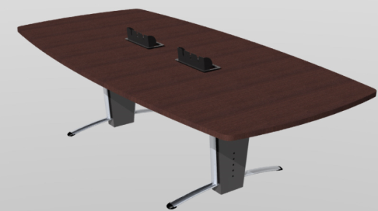 | Mesa de 1.20x3.00 | 2 |  | $-
 |  | En Aglomerado
 |  | Enchapado en Formica F - 8
 |  | Con Power Dock (caja para tomas)
 |  | Pedestal Tubo Eliptico 1.9 Calibre 18 y 16 Cromado
 |  | Lamina de Acero Coll Rolled Calibre 22

 | PUESTO IMPRESORA
 | REFERENCIA | DESCRIPCION | CANTIDAD | VALOR UNITARIO (ANTES DE IVA) | SUBTOTAL (ANTES DE IVA)
 | 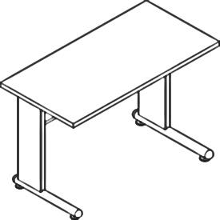 | Mesa de 90x60 | 3 |  | $-
 |  | En Aglomerado
 |  | Enchapado en Formica F - 8
 |  | con Pasacable, la Alimentacion para Cableado puede ser por los Pedestales
 |  | Pedestal tipo H
 |  | Lamina de Acero Coll Rolled, Calibre 22
 |  | Pintura Electroestatica

 | ARCHIVO RODANTE
 | REFERENCIA | DESCRIPCION | CANTIDAD | VALOR UNITARIO (ANTES DE IVA) | SUBTOTAL (ANTES DE IVA)
 | 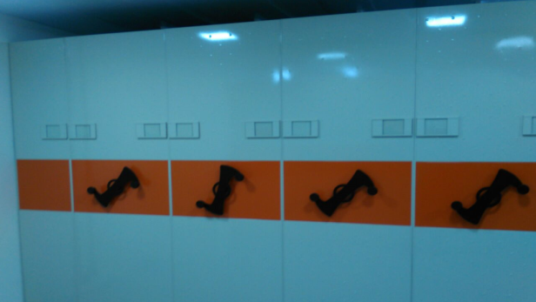 | El Sistema de Archivo Rodante esta Compuesto por Carros fijos, carros rodantes, | 1 |  | $-
 |  | carros de cierre y rieles en T por donde se desplazan dichos carros.
 |  | Un carro esta se compone de: un cuerpo de estanteria de uña con entrepaños en lamina calibre 22,
 |  | templetes y angulos calibre 16.
 |  | Estanterias altura 2.00 y 2.40 mts. Opciones de entrepaños de 30 0 40 cms.
 |  | Altura total del archivo rodante 2.14 cuando se usa estanteria de 2.00 mts
 |  | Frentes en lamina cold rolled calibre 22 y sistema mecanico
 |  | Acabados en pintura electroestatica en polvo: Gris plata, nopal, negro, aluminio
 |  | 3 Modulos Dobles
 |  | 2 Modulos Sencillos
 |  | Tiene Riel Antivuelco para Archivo Rodante
 |  | Riel en T para Soporte de Carros

 | PANELERIA
 | DESCRIPCION
 | Panel h=200, Estructura Metalica, Mixto - Vidrio y Tela Vinilica, Espesor 5cm
 | Panle h=130, Estructura Metalica, Mixto - Vidrio y Tela Vinilica, Espesor 5cm
 | PANELES h=200
 | REFERENCIA | DESCRIPCION | CANTIDAD | VALOR UNITARIO (ANTES DE IVA) | SUBTOTAL (ANTES DE IVA)
 |  | 90x200 | 18 |  | $-
 |  | 60x200 | 20 |  | $-

 | PANELES h=130
 | REFERENCIA | DESCRIPCION | CANTIDAD | VALOR UNITARIO (ANTES DE IVA) | SUBTOTAL (ANTES DE IVA)
 | 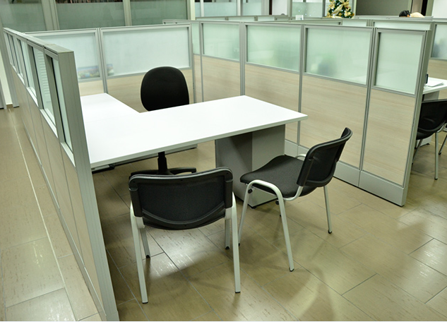 | 90x130 | 130 |  | $-
 |  | 60x130 | 90 |  | $-
 | PRESUPUESTO CALCULADO ESU SIN IVA INCLUIDO |  | 320,588,000 | SUBTOTAL | $-
 | IVA CALCULADO ESU |  | 60,911,720 | IVA________
 | PRESUPUESTO CALCULADO ESU IVA INCLUIDO |  | 381,499,720 | TOTAL IVA INCLUIDO | $-

 | VALOR TOTAL EN LETRAS: _________________________________________________________________ _____________________________________ (Firma del Representante Legal) XXXXXXXXXXXXXXXXXXXXXXXXX (NOMBRE DE REPRESENTANTE LEGAL) Xxxxxxxxxxxx (CÉDULA DEL REPRESENTANTE)

Acabados en Lamina, Tela Vinilica y Vidrio Claro. H= 1.30 - 1.65

 | Entrepaños en Lamina de Acero Coll Rolled en calibre 22
 | Frente en en Lamina de Acero Coll Rolled en calibre 20
 | Pintura Electrostatica

 | NOTAS: 1. Incluye Accesorios, Enganches, Parales, Terminales, mano de obra y todos aquellos requeridos para la adecuada instalación de los elementos requeridos 2. Las imágenes son de referencia, el diseño definitivo y los colores requeridos deberán ser aprobados por parte de la Subsecretaría de Espacio público y la ESU antes de iniciar la producción de la totalidad de los ítems requeridos.

